PLAN DE MEJORA
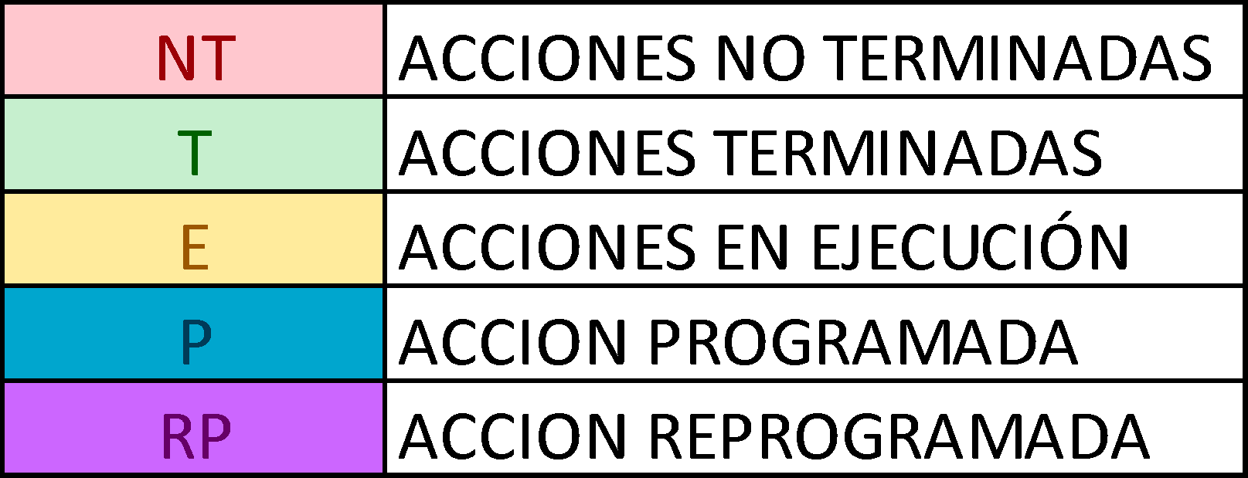
 | EMPRESA SOCIAL DEL ESTADO HOSPITAL SAN ANTONIO DE SESQUILE PUESTO DE SALUD GACHANCIPÁ FORMATO PLAN DE ACCIÓN Proceso: Direccionamiento Estratégico Subproceso: Calidad Versión: V01-2023 Código:D-F-021 Fecha de Actualización: 05-10-2023
 |  |  |  |  |  | SE DEBEN REGISTRAR LA PROGRAMACION Y EL SEGUIMIENTO A LAS ACCIONES, CON LAS SIGLAS, SEGÚN APARECE EN LA TABLA, ESTO CON EL FIN DE LLEVAR A CARVO EL ANALISIS EN LA HOJA DE ESTADO GENERAL

Servir es nuestro compromiso, Humanización nuestro principio y su Salud nuestro objetivo

PROCESO | TALENTO HUMANO |  | SUBRPOCESO | TALENTO HUMANO
FECHA DE INICIO | Enero 2025 |  | FECHA DE FIN | Diciembre 2025
NOMBRE DEL PROYECTO | PLAN DE BIENESTAR E INCENTIVOS
OBJETIVO DEL PROYECTO | Diseñar e implementar un Plan de Bienestar e Incentivos Institucionales alineado con el Programa Nacional de Bienestar 2023 - 2026, que fomente el desarrollo integral, la motivación y el reconocimiento del talento humano de E.S.E Hospital San Antonio de Sesquilé y Puesto de salud de Gachancipá, contribuyendo al fortalecimiento de la calidad en la prestación de los servicios de salud y al cumplimiento de los objetivos institucionales
ALCANCE DEL PROYECTO | El plan de Bienestar e incentivos institucionales de talento humano de la E.S.E Hospital San Antonio de Sesquilé y Puesto de salud de Gachancipá está dirigido a todo el personal sin importar su forma de vinculación, teniendo como base que todos los colaboradores requieren de actividades que mejoren el clima laboral y fortalezcan los lazos con la institución, aquellas actividades que requieran del uso del presupuesto de uso exclusivo de funcionarios serán específicas para los mismo.

FECHA DE REGISTRO | EJE | ACTIVIDAD DEL PROYECTO | FASE EN EL CICLO DE CALIDAD (P-H-V-A) | RESPONSABLE | RECURSOS | ENERO |  |  |  | FEBRERO |  |  |  | MARZO |  |  |  | ABRIL |  |  |  | MAYO |  |  |  | JUNIO |  |  |  | JULIO |  |  |  | AGOSTO |  |  |  | SEPTIEMBRE |  |  |  | OCTUBRE |  |  |  | NOVIEMBRE |  |  |  | DICIEMBRE |  |  |  | FECHA DE PROGRAMADA | FECHA DE TERMINADA LA ACCION | EVIDENCIA | UBICACIÓN DE LA EVIDENCIA | OBSERVACIONES
 |  |  |  |  |  | 1 | 2 | 3 | 4 | 1 | 2 | 3 | 4 | 1 | 2 | 3 | 4 | 1 | 2 | 3 | 4 | 1 | 2 | 3 | 4 | 1 | 2 | 3 | 4 | 1 | 2 | 3 | 4 | 1 | 2 | 3 | 4 | 1 | 2 | 3 | 4 | 1 | 2 | 3 | 4 | 1 | 2 | 3 | 4 | 1 | 2 | 3 | 4
2025-01-13 | Documental | Actualizar el Plan. | P | Talento Humano | Humano - Tecnologico |  |  | P
2025-01-13 |  | Publicar el Plan | H | Talento Humano | Humano - Tecnologico |  |  |  | P
2025-01-13 | EJE 1 Equilibrio Psicosocial | Realizar una caminata y crear un espacio destinado a la actividad física de los trabajadores de la ESE. | H | Talento Humano | Humano - Tecnologico |  |  |  |  |  |  |  | P |  |  |  |  |  |  |  |  |  |  |  |  |  |  |  |  |  |  |  |  |  |  |  | P
2025-01-13 |  | Realizar celebracion de fechas especiales | H | Talento Humano - SST | Humano - Tecnologico - Economico |  |  |  |  |  |  |  |  |  | P |  |  |  |  |  |  |  | P |  |  |  | P |  |  |  |  |  |  |  |  |  |  |  | P |  |  |  |  |  | P |  |  |  |  |  |  | P | P
2025-01-13 |  | Implementación de talleres de biestar y desarrollo personal. (Yoga - Aromaterapia). | H | Talento Humano - SST | Humano - Tecnologico - Economico |  |  |  |  |  |  |  |  |  |  |  |  |  |  |  |  |  |  |  |  |  |  |  |  |  |  |  |  |  |  |  |  |  |  |  |  |  |  |  | P |  |  |  |  |  |  | P | P
2025-01-13 |  | Nos preocupamos por tu confort, un lugar de trabajo seguro. | H | Talento Humano - SST | Humano - Tecnologico - Economico |  |  |  | P |  |  |  |  |  |  |  |  |  |  |  | P |  |  |  |  |  |  |  |  |  |  |  |  |  |  |  | P |  |  |  |  |  |  |  | P |  |  |  |  |  |  | P | P
2025-01-13 | EJE 2 Salud mental | Realizar actividades como pausas activas, rumbo terapia, higiene postural. | H | Talento Humano - SST | Humano - Tecnologico |  |  |  |  |  |  | P |  |  |  | P |  |  |  | P |  |  |  | P |  |  |  | P |  |  |  | P |  |  |  | P |  |  |  | P |  |  |  | P |  |  |  | P |  |  |  | P
2025-01-13 |  | Dentro del eje colaboradores empaticos del programa de humnización, implementar la Estrategia de salud mental. | H | Talento Humano | Humano - Tecnologico |  |  |  |  | P |  |  |  |  |  |  |  |  |  |  |  |  |  |  |  |  |  |  |  | P |  |  |  |  |  |  |  |  |  |  |  |  |  |  |  |  |  |  | P
2025-01-13 |  | Realizar sesiones de coaching que incliyen entre otros los temas de empatia - comunciacion asertiva. | H | Talento Humano | Humano - Tecnologico - Economico |  |  |  | P |  |  |  |  |  |  |  | P |  |  |  |  |  |  |  | P |  |  |  |  |  |  |  | P |  |  |  |  |  | P |  |  |  |  |  |  |  |  | P
2025-01-13 |  | Evaluación de riesgo psicosocial y analisis de los resultados. | H | Talento Humano | Humano - Tecnologico - Economico |  |  |  |  |  |  |  |  |  |  |  | P |  |  |  |  |  |  |  |  |  |  |  | P |  |  |  |  |  |  |  |  |  |  |  |  |  |  |  | P
2025-01-13 | EJE 3 Diversidad e Inlcusion | Realizar publicación mensual de los cumpleaños y celebración semestral. | H | Talento Humano - Comunicaciones | Humano - Tecnologico | P |  |  |  | P |  |  |  | P |  |  |  | P |  |  |  | P |  |  |  | P |  |  |  | P |  |  |  | P |  |  |  | P |  |  |  | P |  |  |  | P |  |  |  | P
2025-01-13 |  | Realizar acompañamiento mediante una charla a los funcionarios próximos a culminar su ciclo laboral. | H | Talento Humano | Humano - Tecnologico - Economico |  |  |  |  |  |  |  | P
2025-01-13 |  | Realizar Jornada de salud enmarcada en la semana de SST | H | Talento Humano - SST | Humano - Tecnologico |  |  |  |  |  |  |  |  |  |  |  |  |  |  | P
2025-01-13 |  | Vincular a los colaboradores de OPS a un comité de integracion que permite el desarrollo de actividades conjuntas. | H | Talento Humano - SST | Humano - Tecnologico |  |  |  |  | P
2025-01-13 | EJE 4 Transformacion digital | Identificar las necesidades de conocimiento tecnologico. | H | Talento Humano - Sistemas | Humano - Tecnologico |  |  |  |  |  |  |  |  |  |  |  |  |  |  |  |  |  | P
2025-01-13 |  | Actividad ludica para dar respuesta a las necesidades de conocimiento. | H | Talento Humano | Humano - Tecnologico |  |  |  |  |  |  |  |  |  |  |  |  |  |  |  |  |  |  |  |  |  |  |  |  | P |  |  |  |  |  |  |  |  |  |  |  |  |  |  | P
2025-01-13 | EJE 5 Identidad y Vocacion por el servicio publico | Celebrar el dia del servidor publico | H | Talento Humano | Humano - Tecnologico - Economico |  |  |  |  |  |  |  |  |  |  |  |  |  |  |  |  |  |  |  |  |  |  | P
2025-01-13 |  | Exaltar a los trabajadores, enmarcado en el codigo de integridad. | H | Talento Humano - SST | Humano - Tecnologico - Economico |  |  |  |  |  |  |  |  |  |  | P |  |  |  |  |  |  |  |  |  |  |  | P |  |  |  |  |  |  |  |  |  |  |  | P |  |  |  |  |  |  |  |  |  |  |  | P
2025-01-13 |  | Actividad para fortalecer sentido de pertenencia con la insitucion | H | Talento Humano - SST | Humano - Tecnologico - Economico |  |  |  |  |  |  |  |  |  |  |  | P |  |  |  |  |  |  |  |  |  |  |  |  |  |  |  | P |  |  |  |  |  |  |  |  |  |  |  |  |  |  |  | P

